GEN_MAIN
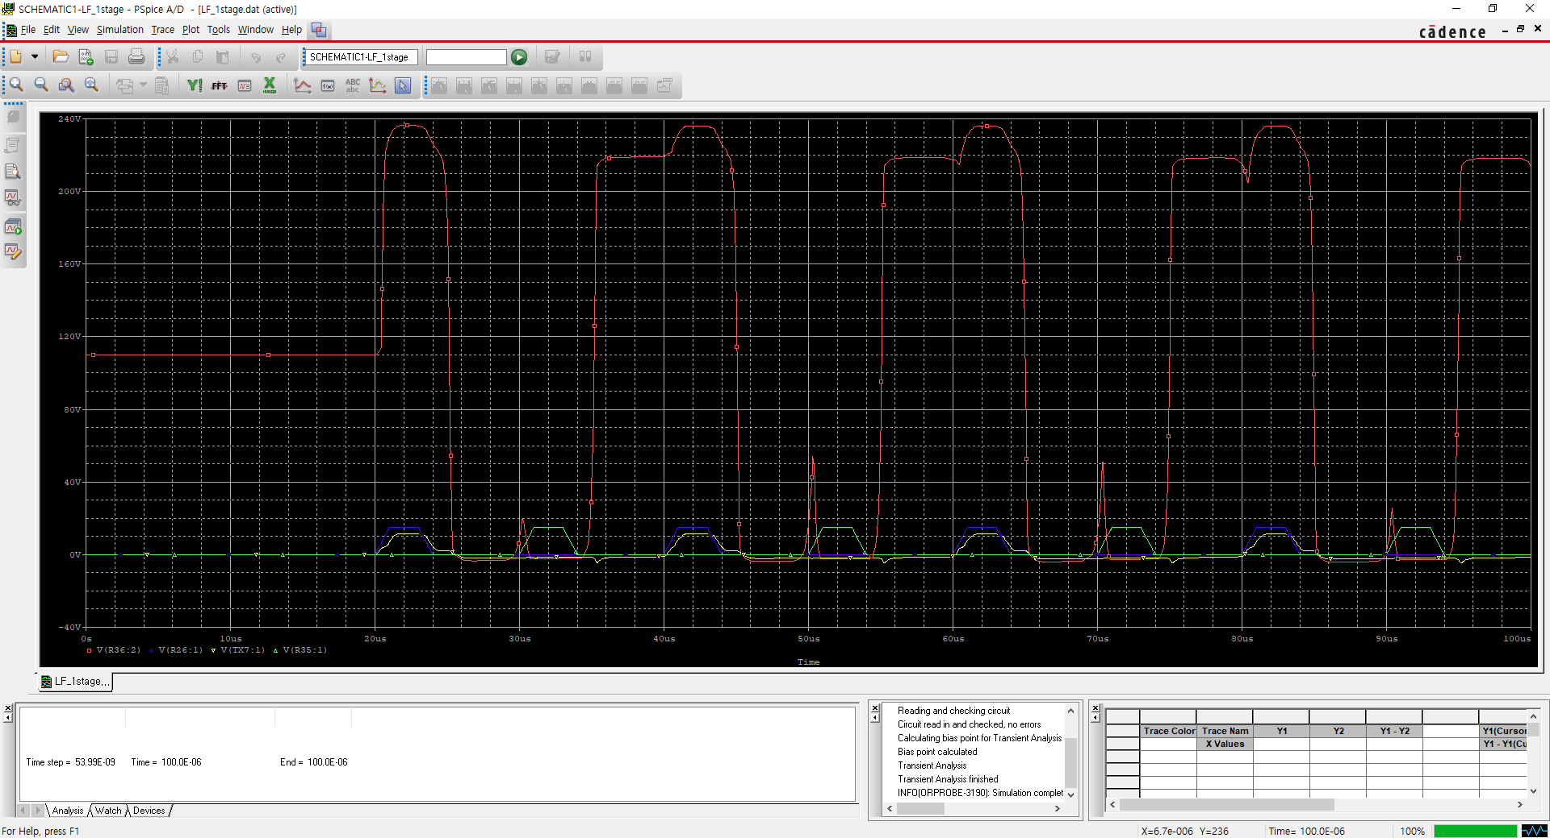
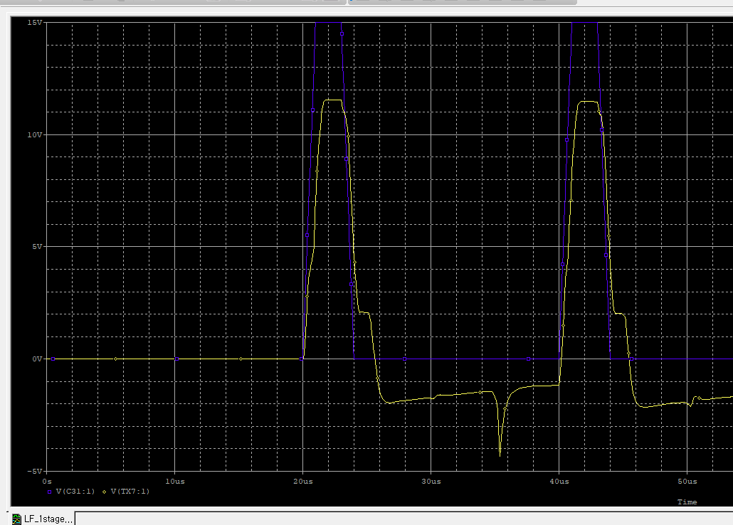
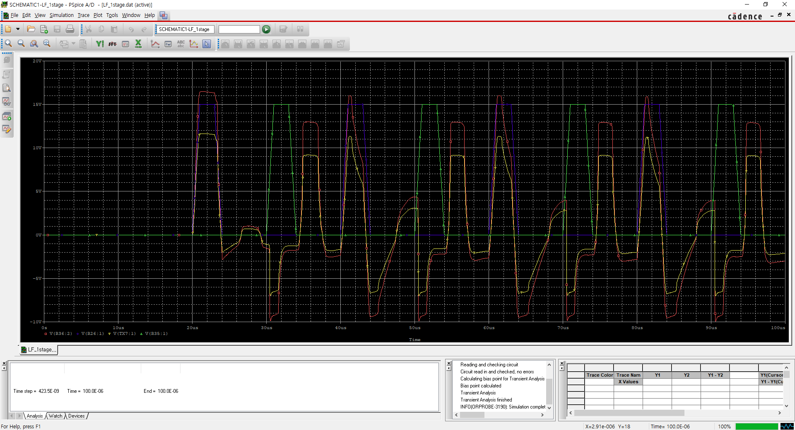
Origin

Touch PC
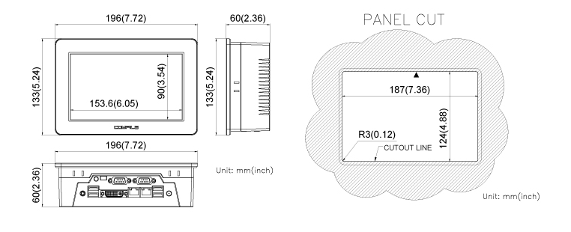
 | PN
Touch PC | CWV2-070BR | CPCV5-070WR
Vendor | COMFILE | COMFILE
Display | 7" | 7"
OS | Window CE 6.0 | Win 7 professional
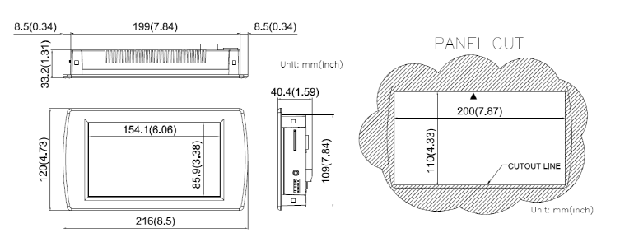
Input Power | +12VDC ~ +24VDC | +12VDC ~ +24VDC
Serial | 1 x RS232C/RS485 2 x RS232C | 1 x RS232C/RS485/RS422 1 x RS232C
Clock Speed | 1GHz | 1.83GHz
CPU | ARM Cortex-A8 | Intel Celeron N2930
Memory | SDRAM : 512MB eMMC : 4GB | SODIMM DDR3L 4GB
HDD | 외부 SD CARD 지원 | m-SATA 128GB
Dimension (mm) | 216(H)x120(V)x41(D) | 196x133x60 mm
Weight | 450g | 1.0Kg
Resolution | TFT LCD(800x480) | WSVGA(1024x600)
Cost | 363,000 | 583,000
OS | - | 205,700

